Sheet1
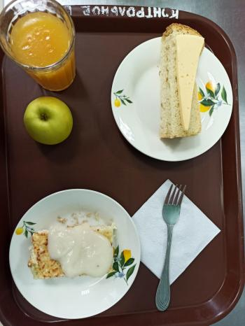
Школа | МБОУ Большекирсановская сош имени Героя Советского Союза Хайло В.А. |  |  | Отд./корп |  |  |  | День | 14/02/2023

Прием пищи | Раздел | № рец. | Блюдо | Выход, г | Цена | Калорийность | Белки | Жиры | Углеводы
Завтрак | гор.блюдо | 208/327 | Лапшевник с творогом и молочным соусом | 180.00 | 25.77 | 291.00 | 13.91 | 14.32 | 34.18
 | гор.напиток | 355 | Кисель из кураги ( с добавлением витамина С) | 180.00 | 9.97 | 139.14 | 0.80 | 0.05 | 29.48
 | хлеб | Н | Хлеб пшеничный | 40.00 | 2.13 | 92.00 | 3.04 | 0.32 | 18.80
 |  | 338 | Яблоко | 100.00 | 8.23 | 47.00 | 0.40 | 0.40 | 9.80
 |  | 15 | Сыр | 20.00 | 12.29 | 72.00 | 4.64 | 5.90 | 0.00

Завтрак 2 | фрукты

Обед | закуска
 | 1 блюдо |  | .
 | 2 блюдо
 | гарнир
 | сладкое
 | хлеб бел.
 | хлеб черн.

 |  |  |  | 520.00 | 58.39 | 641.14 | 22.79 | 20.99 | 92.26

